Produkty
Nazwa produktu | EAN | Zdjęcie | Surowiec
Białe Serce - Lizak z masy o smaku czekolady mlecznej, dekorowany 20 g MW Dekora | 5902808130055 |  | POLEWA MLECZNA
 |  |  | POLEWA BIAŁA
 |  |  | Patyczki papierowe 80mm

Serce - Lizak z masy o smaku czekolady mlecznej 20 g - kopia | 5907244102932 |  | POLEWA MLECZNA
 |  |  | Patyczki papierowe

Narzędzia - Figurki z czekolady mlecznej 70g | 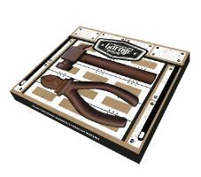 5909000574649 |  | Tacka pod narzędzia czarna
 |  |  | Czekolada Mleczna

Tabliczka czekolady mlecznej 50 g, flowpack | 5907244103847 |  | Czekolada Mleczna

Biały Zając - Figurka z masy o smaku białej czekolady, ręcznie pakowana (złota podstawka) 80 g | 5907244103786 | 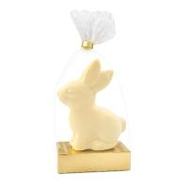 | POLEWA BIAŁA

Brązowy Zając - Figurka z masy o smaku czekolady mlecznej, ręcznie pakowana (złota podstawka) 80 g | 5907244103809 | 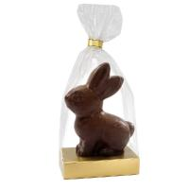 | POLEWA MLECZNA

Zając Wielkanocny - Figurka z masy o smaku czekolady mlecznej, dekorowana, flow pack 90 g | 5907244100280 |  | POLEWA MLECZNA
 |  |  | POLEWA BIAŁA
 |  |  | POLEWA CIEMNA

Emoji Zakochany - Lizak z masy na bazie białej czekolady, dekorowany 25 g | 5902808134268 |  | Czekolada biała
 |  |  | Czekolada mleczna
 |  |  | Patyczki do lizaków
 |  |  | Barwnik E120
 |  |  | Barwnik E160c
 |  |  | Barwnik E100

Emoji Rozbawiony - Lizak z masy na bazie białej czekolady, dekorowany 25 g | 5902808134244 |  | Czekolada biała
 |  |  | Czekolada mleczna
 |  |  | Patyczki do lizaków
 |  |  | Barwnik E100
 |  |  | Barwnik spirulina

Zając - Figurka z masy o smaku białej czekolady, flow pack 30 g | 5907244103755 | 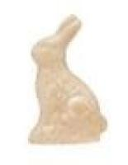 | POLEWA BIAŁA

Kura - Figurka z masy o smaku białej czekolady, flow pack 30 g | 5907244103755 | 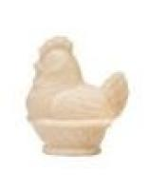 | POLEWA BIAŁA

Baran - Figurka z masy o smaku białej czekolady, flow pack 30 g | 5907244103755 | 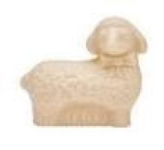 | POLEWA BIAŁA

Baran - Figurka z białej czekolady, flow pack 35 g MW Auchan |  |  | Czekolada BIAŁA

Tabliczka czekolady deserowej z o. l. maliny i jabłka 100 g | 8588006280296 | 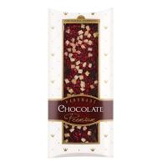 | Czekolada deserowa
 |  |  | Malina liofilizowana grys
 |  |  | Jabłko liofilizowane kostka

 |  |  | Wypraska foliowa do czekolada z owocami (tacka)
Psi Patrol - Lizak z masy o smaku czekolady mlecznej 15 g | 5903175687418 | 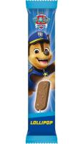 | POLEWA MLECZNA
 |  |  | Patyczki papierowe

1 milion euro banknot - Tabliczka z masy o smaku czekolady mlecznej 90 g | 5907244100938 |  | POLEWA MLECZNA

Zimowa pizza - Figurka z masy o smaku czekolady mlecznej z kolorowymi drażetkami i piankami marshmallows 105 g | 5907244101096 |  | POLEWA MLECZNA
 |  |  | Lentylki sweet decor
 |  |  | Pianki Marshmallow - micro mallow 6 kolorów
 |  |  | Wypraska foliowa pod pizze z czekolady

Pizza - Figurka z masy o smaku czekolady mlecznej z kolorowymi drażetkami 105 g | 5907244101508 | 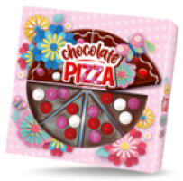 | POLEWA MLECZNA
 |  |  | Lentylki sweet decor
 |  |  | Wypraska foliowa pod pizze z czekolady

Zajączek Wielkanocny - Figurka z masy o smaku czekolady mlecznej 15 g RA MB MW ABS | 5902808131618 |  | POLEWA MLECZNA

Zając - Figurka z białej czekolady, flow pack 35 g MW Aldi |  |  | Czekolada biała

Baran - Figurka z białej czekolady, flow pack 35 g MW Aldi |  |  | Czekolada biała

Abraham Lincoln banknot - Tabliczka czekolady mlecznej 90 g |  | 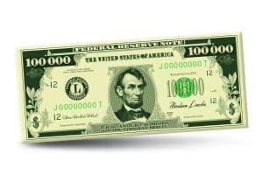 | Czekolada Mleczna

Kula - Figurka z czekolady mlecznej z piankami marshmallows 35 g | 5907244103328 | 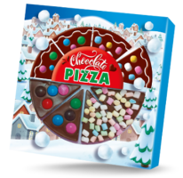 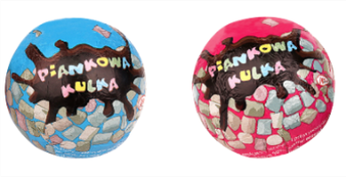 | Czekolada Mleczna
 |  |  | Pianki Marshmallow - micro mallow 6 kolorów

Kula - Figurka z czekolady mlecznej z o. l. maliny 35g | 5907244103342 |  | Czekolada Mleczna
 |  |  | Malina liofilizowana grys

Lizak Wielkanocny - Lizak pralina z czekolady mlecznej z kremem o smaku mlecznym 15 g MW FF |  |  | Czekolada mleczna
 |  |  | Krem milk
 |  |  | Patyczki papierowe

Czekoladowa wiadomość - Tabliczka czekolady mlecznej 90 g | 5902808139362 | 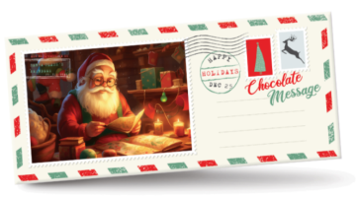 | Czekolada Mleczna

1 milion funtów banknot - Tabliczka czekolady mlecznej 90 g | 5907244101256 | 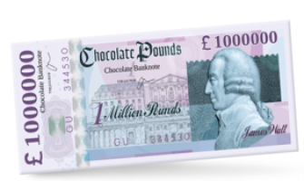 | Czekolada Mleczna

1 milion euro banknot - Tabliczka czekolady mlecznej 90 g | 5907244100938 | 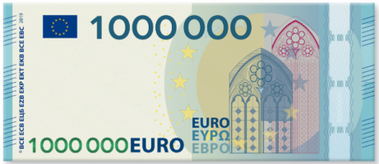 | Czekolada Mleczna

Tabliczka czekolady deserowej z o. l. czerwonej porzeczki i jabłka 100 g |  |  | Czekolada deserowa
 |  |  | Jabłko liofilizowane kostka
 |  |  | Czerwona porzeczka liofilizowana grys
 |  |  | Wypraska foliowa do czekolada z owocami (tacka)

Tabliczka czekolady deserowej z o. l. czarnej porzeczki i jabłka 100 g |  |  | Czekolada deserowa
 |  |  | Jabłko liofilizowane kostka
 |  |  | Czerwona porzeczka liofilizowana grys
 |  |  | Wypraska foliowa do czekolada z owocami (tacka)

Tabliczka czekolady deserowej z o. l. czerwonej porzeczki i żurawiny 100 g | 8588006280272 |  | Czekolada deserowa
 |  |  | Jabłko liofilizowane kostka
 |  |  | Czerwona porzeczka liofilizowana grys
 |  |  | Wypraska foliowa do czekolada z owocami (tacka)

Tabliczka czekolady deserowej z o. l. czerwonej porzeczki i żurawiny 110 g | 5902808131342 |  | Czekolada deserowa
 |  |  | Jabłko liofilizowane kostka
 |  |  | Czerwona porzeczka liofilizowana grys
 |  |  | Wypraska foliowa do czekolada z owocami (tacka)

Tabliczka czekolady deserowej z o. l. czarnej porzeczki i jabłka 110 g | 5902808133667 |  | Czekolada deserowa
 |  |  | Jabłko liofilizowane kostka
 |  |  | Czerwona porzeczka liofilizowana grys
 |  |  | Wypraska foliowa do czekolada z owocami (tacka)

Tabliczka czekolady deserowej z o. l. czerwonej porzeczki i jabłka 110 g | 5902808133643 |  | Czekolada deserowa
 |  |  | Jabłko liofilizowane kostka
 |  |  | Czerwona porzeczka liofilizowana grys
 |  |  | Wypraska foliowa do czekolada z owocami (tacka)

Hot sticks - czekolada gorzka z malinami 35g |  |  | Czekolada Gorzka
 |  |  | Malina liofilizowana
 |  |  | Patyczki drewniane

Hot sticks - czekolada gorzka z piankami marshmallows 35 g | 5907244103434 |  | Czekolada Gorzka 72%
 |  |  | Pianki Marshmallow - micro mallow 6 kolorów
 |  |  | Patyczki drewniane

Hot sticks - czekolada gorzka z rubinowymi drobinkami kakaowo-cukrowymi 35 g | 5907244103441 |  | Czekolada Gorzka
 |  |  | Posypka Ruby Crunch
 |  |  | Patyczki drewniane

Hot sticks - czekolada mleczna z owocami liofilizowanymi maliny 35 g | 5907244103403 |  | Czekolada Mleczna
 |  |  | Malina liofilizowana
 |  |  | Patyczki drewniane

Hot sticks - czekolada mleczna z piankami marshmallows 35 g | 5907244103380 |  | Czekolada Mleczna
 |  |  | Pianki Marshmallow - micro mallow 6 kolorów
 |  |  | Patyczki drewniane

Hot sticks - czekolada mleczna z rubinowymi drobinkami kakaowo-cukrowymi 35 g | 5907244103366 |  | Czekolada Mleczna
 |  |  | Posypka Ruby Crunch
 |  |  | Patyczki drewniane

I Love You - Lizak z masy o smaku mlecznej czekolady, dekorowany czerwone serce 25 g MW | 8720874510123 | 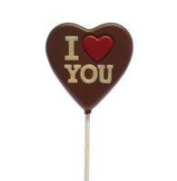 | POLEWA MLECZNA
 |  |  | POLEWA BIAŁA
 |  |  | Patyczki do lizaków
 |  |  | Barwnik E120
 |  |  | Barwnik E160c

Czerwone Serce - Lizak z masy o smaku czekolady mlecznej, dekorowany 20 g | 5902808130079 | 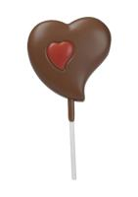 | POLEWA MLECZNA
 |  |  | POLEWA BIAŁA
 |  |  | Patyczki papierowe
 |  |  | Barwnik E120
 |  |  | Barwnik E160c

I Love You - Lizak z masy o smaku mlecznej czekolady, dekorowany 25 g MW | 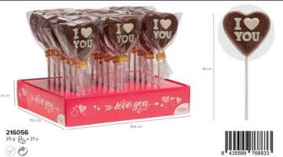 8435599768833 |  | POLEWA MLECZNA
 |  |  | POLEWA BIAŁA
 |  |  | Patyczki do lizaków

Jajko - Figurka z masy o smaku czekolady mlecznej z piankami marshmallow ręcznie pakowane 230 g MW | 0200030690190 |  | Pianki marshmallow - Mini Mallow White
 |  |  | POLEWA MLECZNA

I Love You - Lizak z belgijskiej mlecznej czekolady, dekorowany 25 g |  |  | Czekolada mleczna
 |  |  | Czekolada BIAŁA
 |  |  | Patyczki do lizaków

Zając Wielkanocny - Figurka z czekolady mlecznej, dekorowana, flow pack 250 g | 5902808132837 | 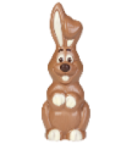 | Czekolada mleczna
 |  |  | Czekolada BIAŁA
 |  |  | Czekolada deserowa

Jajko - Figurka z czekolady mlecznej, dekorowana, ręcznie pakowana 200 g | 5902808131250 | 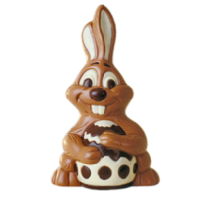 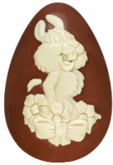 | Czekolada mleczna
 |  |  | Czekolada BIAŁA

Zając z pisanką - Figurka z czekolady mlecznej, dekorowana, ręcznie pakowana 150 g | 5902808133988 |  | Czekolada mleczna
 |  |  | Czekolada BIAŁA
 |  |  | Czekolada deserowa

Zając Wielkanocny - Figurka z czekolady mlecznej, dekorowana, flow pack 90 g | 5902808135302 |  | Czekolada Mleczna
 |  |  | Czekolada BIAŁA
 |  |  | Czekolada deserowa

Owieczka Happy - Figurka z białej czekolady, dekorowana, flow pack 90 g | 5902808131601 | 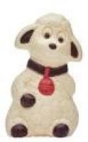 | Czekolada BIAŁA
 |  |  | Barwnik E160c
 |  |  | Barwnik E120

 |  |  | Czekolada deserowa
Zając Dziecko - Figurka z czekolady mlecznej, dekorowana, flow pack 90 g | 5902808132806 | 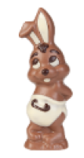 | Czekolada mleczna
 |  |  | Czekolada BIAŁA
 |  |  | Czekolada deserowa

Zając z jajkiem - Figurka z czekolady mlecznej, dekorowana, flow pack 80 g | 5902808132868 | 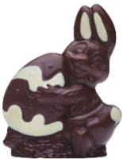 | Czekolada mleczna
 |  |  | Czekolada BIAŁA

Zając - Figurka z czekolady mlecznej, ręcznie pakowana 80 g | 5907244100402 |  | Czekolada mleczna
Zając z kokardką - Figurka z masy o smaku czekolady mlecznej, ręcznie pakowana 80 g | TBC |  | Czekolada mleczna
Zając z kokardką - Figurka z czekolady mlecznej, ręcznie pakowana 80 g | TBC |  | Czekolada mleczna
Kwoka z jajkami - Figurka z czekolady mlecznej, dekorowana, ręcznie pakowana 75 g | 5902808131489 |  | Czekolada mleczna
Kura z jajkami - Figurka z masy o smaku białej czekolady, ręcznie pakowana 45 g | 5902808131762 | 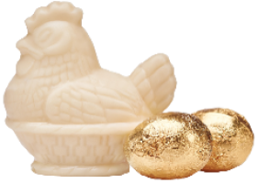 | POLEWA BIAŁA

Kura z jajkami - Figurka z białej czekolady, ręcznie pakowana 45 g | 5902808130925 |  | CZEKOLADA BIAŁA
Baran - Figurka z masy o smaku białej czekolady, ręcznie pakowana 45 g | 5902808131748 | 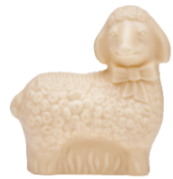 | POLEWA BIAŁA

Baran - Figurka z białej czekolady, ręcznie pakowana 45 g | 5902808130963 |  | Czekolada biała
Zając z jajkami - Figurka z masy o smaku białej czekolady, ręcznie pakowana 45 g | 5902808132042 | 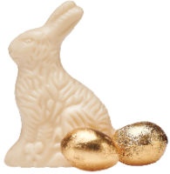 | POLEWA BIAŁA

Zając z jajkami - Figurka z białej czekolady, ręcznie pakowana 45 g | 5902808130956 |  | Czekolada BIAŁA

Baran - Figurka z masy o smaku białej czekolady, flow pack 35 g | 5902808131632 | 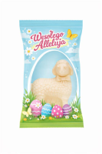 | POLEWA BIAŁA ZAFIRO

Baran - Figurka z białej czekolady, flow pack 35 g | 5902808130840 |  | Czekolada BIAŁA

Zając - Figurka z masy o smaku białej czekolady, flow pack 35 g | 5902808131731 |  | POLEWA BIAŁA

Zając - Figurka z białej czekolady, flow pack 35 g | 5902808130888 |  | Czekolada BIAŁA

Kura- Figurka z masy o smaku białej czekolady, flow pack 35 g | 5902808131694 |  | POLEWA BIAŁA

Kura - Figurka z białej czekolady, flow pack 35 g | 5902808130864 |  | Czekolada BIAŁA

Zając z pisanką - Lizak z masy o smaku czekolady mlecznej, dekorowany 25 g | 5902808132950 | 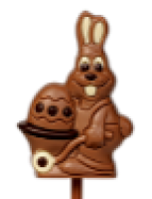 | POLEWA MLECZNA
 |  |  | POLEWA BIAŁA
 |  |  | POLEWA CIEMNA
 |  |  | Patyczki papierowe

Zając z pisanką - Lizak z czekolady mlecznej, dekorowany 25 g | 5902808133858 |  | Czekolada Mleczna
 |  |  | Czekolada BIAŁA
 |  |  | Czekolada deserowa
 |  |  | Patyczki papierowe

Zając Postać - Lizak z masy o smaku czekolady mlecznej 20 g | 5902808132820 |  | POLEWA MLECZNA
 |  |  | Patyczki do lizaków

Zając Postać - Lizak z czekolady mlecznej 20 g | 5902808134084 | 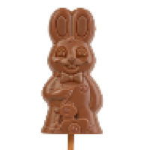 | Czekolada mleczna
 |  |  | Patyczki do lizaków

Zając Speedy - Lizak z masy o smaku czekolady mlecznej 20 g | 5902808132165 |  | POLEWA MLECZNA
 |  |  | Patyczki papierowe

Zając Speedy - Lizak z czekolady mlecznej 20 g | 5902808134077 | 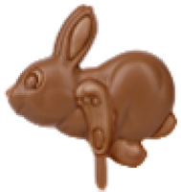 | Czekolada Mleczna
 |  |  | Patyczki papierowe

Zając Happy - Lizak z masy o smaku czekolady mlecznej 20 g | 5902808132141 | 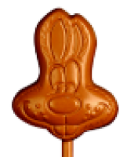 | POLEWA MLECZNA ZAFIRO
 |  |  | Patyczki papierowe

Zajac Happy - Lizak z czekolady mlecznej 20 g | 5902808134060 |  | Czekolada mleczna
 |  |  | Patyczki papierowe

Żółta Pisanka - Lizak z masy o smaku białej czekolady, dekorowany 25 g | 5902808133995 |  | POLEWA BIAŁA ZAFIRO
 |  |  | Barwnik
 |  |  | Patyczki do lizaków
 |  |  | Barwnik E100


Żółta Pisanka - Lizak z masy na bazie białej czekolady, dekorowany 25 g | 5902808138808 |  | Czekolada biała
 |  |  | Barwnik
 |  |  | Patyczki do lizaków
 |  |  | Barwnik E100

Brązowa Pisanka - Lizak z masy o smaku czekolady mlecznej, dekorowany 25 g | 5902808133018 |  | POLEWA MLECZNA
 |  |  | POLEWA BIAŁA
 |  |  | Patyczki do lizaków

Brązowa Pisanka - Lizak z czekolady mlecznej, dekorowany 25 g | 5902808134107 |  | Czekolada Mleczna
 |  |  | Czekolada BIAŁA
 |  |  | Patyczki do lizaków

Biała Pisanka - Lizak z masy o smaku białej czekolady, dekorowany 25 g | 5902808132622 |  | polewa biała
 |  |  | POLEWA MLECZNA
 |  |  | Patyczki do lizaków

Biała Pisanka - Lizak z białej czekolady, dekorowany 25 g | 5902808138822 |  | Czekolada biała
 |  |  | Czekolada mleczna
 |  |  | Patyczki do lizaków

5-pack Wielkanocny - Lizak z masy o smaku czekolady mlecznej 75 g | 5902808132554 | 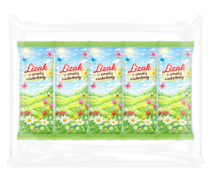 | POLEWA MLECZNA
 |  |  | Patyczki papierowe

5-pack Wielkanocny - Lizak z czekolady mlecznej 75 g | 5902808134763 | 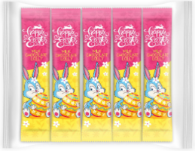

 |  |  | Patyczki papierowe
 |  |  | Czekolada Mleczna

Lizak Wielkanocny - Lizak z masy o smaku czekolady mlecznej 15 g | 5902808131618 | 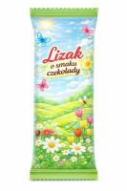 | POLEWA MLECZNA
 |  |  | Patyczki papierowe

Czekolada Wielkanocna - Tabliczka czekolady mlecznej, dekorowana 110 g | 5907244100426 |  | Czekolada Mleczna
 |  |  | Czekolada deserowa
 |  |  | Czekolada BIAŁA
Serce Walentynkowe - Figurka z masy o smaku czekolady mlecznej z dodatkiem o.l. czerwonej porzeczki, flow pack 40 g | 5902808131274 | 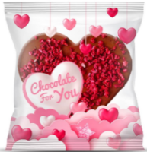 | POLEWA MLECZNA
 |  |  | Czerwona porzeczka liofilizowana

Serce Walentynkowe - Figurka z czekolady mlecznej z dodatkiem o.l. czerwonej porzeczki, flow pack 40 g | 5902808136613 |  | Czekolada mleczna
 |  |  | Czerwona porzeczka liofilizowana

Emoji Zakochany - Lizak z masy o smaku czekolady białej, dekorowany 25 g | 5902808131236 |  | POLEWA BIAŁA
 |  |  | POLEWA MLECZNA
 |  |  | Patyczki do lizaków
 |  |  | Barwnik E120
 |  |  | Barwnik E160c
 |  |  | Barwnik E100

Emoji Zakochany - Lizak z masy na bazie białej czekolady, dekorowany 25 g | 5902808134268 |  | Czekolada biała
 |  |  | Czekolada mleczna
 |  |  | Patyczki do lizaków
 |  |  | Barwnik E120
 |  |  | Barwnik E160c
 |  |  | Barwnik E100

Emoji Rozbawiony - Lizak z masy o smaku białej czekolady, dekorowany 25 g | 5902808131205 |  | POLEWA BIAŁA ZAFIRO
 |  |  | POLEWA MLECZNA ZAFIRO
 |  |  | Patyczki do lizaków
 |  |  | Barwnik E100
 |  |  | Barwnik spirulina

Emoji Uśmiechnięty - Lizak z masy o smaku czekolady białej, dekorowany 25 g | 5902808131182 |  | POLEWA BIAŁA
 |  |  | POLEWA MLECZNA
 |  |  | Patyczki do lizaków
 |  |  | Barwnik E100

Emoji Uśmiechnięty - Lizak z masy na bazie białej czekolady, dekorowany 25 g | 5902808134220 |  | Czekolada biała
 |  |  | Czekolada mleczna
 |  |  | Patyczki do lizaków
 |  |  | Barwnik E100

I Love You - Lizak z masy o smaku czekolady mlecznej 20 g | 5907244103045 | 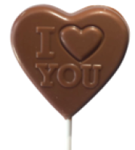 | POLEWA MLECZNA
 |  |  | Patyczki do lizaków

I Love You - Lizak z czekolady mlecznej 20 g | 5907244103021 |  | Czekolada mleczna
 |  |  | Patyczki do lizaków

I Love You - Lizak z masy o smaku czekolady mlecznej, dekorowany 20 g | 5902808131106 | 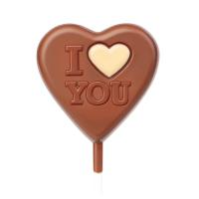 | POLEWA MLECZNA
 |  |  | POLEWA BIAŁA
 |  |  | Patyczki do lizaków

I Love You - Lizak z czekolady mlecznej, dekorowany 20 g | 5902808134015 |  | Czekolada mleczna
 |  |  | Czekolada BIAŁA
 |  |  | Patyczki do lizaków

I Love You - Lizak z masy o smaku czekolady mlecznej 25 g | 5907244102970 |  | POLEWA MLECZNA
 |  |  | Patyczki do lizaków

I Love You - Lizak z czekolady mlecznej 25 g | 5907244102956 |  | Czekolada mleczna
 |  |  | Patyczki do lizaków

I Love You - Lizak z masy o smaku czekolady mlecznej, dekorowany 25 g | 5902808130031 |  | POLEWA MLECZNA
 |  |  | POLEWA BIAŁA
 |  |  | Patyczki do lizaków

I Love You - Lizak z czekolady mlecznej, dekorowany 25 g | 5902808133582 |  | Czekolada mleczna
 |  |  | Czekolada BIAŁA
 |  |  | Patyczki do lizaków

Serce - Lizak z masy o smaku czekolady mlecznej 20 g | 5907244102932 |  | POLEWA MLECZNA
 |  |  | Patyczki papierowe

Serce - Lizak z czekolady mlecznej 20 g | 5907244102918 | 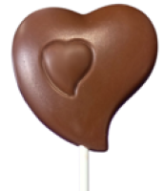 | POLEWA MLECZNA
 |  |  | Patyczki papierowe

Czerwone Serce - Lizak z czekolady mlecznej, dekorowany 20 g | 5902808138747 | 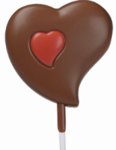 | Czekolada mleczna
 |  |  | Czekolada BIAŁA
 |  |  | Patyczki papierowe
 |  |  | Barwnik E120
 |  |  | Barwnik E160c

Białe Serce - Lizak z masy o smaku czekolady mlecznej, dekorowany 20 g | 5902808130055 |  | POLEWA MLECZNA
 |  |  | POLEWA BIAŁA
 |  |  | Patyczki papierowe

Białe Serce - Lizak z czekolady mlecznej, dekorowany 20 g | 5902808132790 |  | Czekolada mleczna
 |  |  | Czekolada biała
 |  |  | Patyczki papierowe

Walentynkowa Wiadomość - Tabliczka czekolady mlecznej 90 g | 5902808130833 | 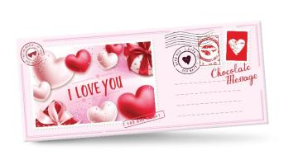 | Czekolada mleczna

FigluBubu - Figurka z czekolady mlecznej z nadzieniem o smaku mlecznym 35 g, flowpack | 5907244103861 | 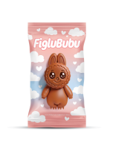 | Czekolada mleczna
 |  |  | Krem milk

Lizak Xmas 15g z mlecznej czekolady

 |  |  | Patyczki papierowe
 |  |  | Czekolada mleczna

Halloween
Brązowa Czaszka - Lizak z czekoldy mlecznej, dekorowany, 25 g | 5902808130505 | 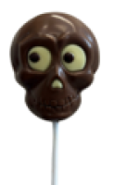 | Czekolada biała
 |  |  | Czekolada mleczna
 |  |  | Patyczki do lizaków

Biała Czaszka - Lizak z białej czekolady, dekorowany, 25 g | 5902808134343 |  | Czekolada biała
 |  |  | Czekolada deserowa
 |  |  | Patyczki do lizaków

Dynia - Lizak z masy na bazie białej czekolady, dekorowany, 25 g | 5902808134367 | 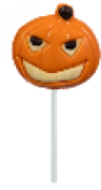 | Czekolada biała
 |  |  | Czekolada deserowa
 |  |  | Patyczki do lizaków
 |  |  | Barwnik E160c

RIP - Lizak z czekolady mlecznej, dekorowany, 25 g | 5902808134381 |  | Czekolada biała
 |  |  | Czekolada mleczna
 |  |  | Czekolada deserowa
 |  |  | Patyczki do lizaków

Czaszka - Lizak pralina z białej czekolady z nadzieniem o smaku mlecznym, dekorowany, 25 g | 5902808139560 | 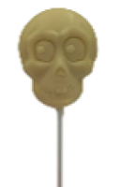 | Czekolada biała
 |  |  | Nadzienie o smaku mlecznym
 |  |  | Patyczki do lizaków

Dynia - Lizak pralina z czekolady mlecznej z nadzieniem o smaku mlecznym, 25 g | 5902808139546 | 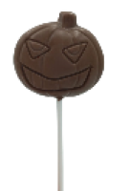 | Czekolada mleczna
 |  |  | Nadzienie o smaku mlecznym
 |  |  | Patyczki do lizaków

Pajęczyna - Lizak pralina z białej czekolady z nadzieniem o smaku mlecznym, 25 g | 5902808139416 | 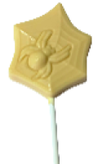 | Czekolada biała
 |  |  | Nadzienie o smaku mlecznym
 |  |  | Patyczki do lizaków

Pajęczyna - Lizak pralina z czekolady mlecznej z nadzieniem o smaku mlecznym, 25 g | 5902808139386 | 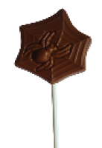 | Czekolada mleczna
 |  |  | Nadzienie o smaku mlecznym
 |  |  | Patyczki do lizaków

Lizak Halloweenowy - Lizak z czekolady mlecznej, 15 g | 5907244100518 |  | Czekolada Mleczna 32%
 |  |  | Patyczki papierowe

Czaszki - Figurki z czekolady mlecznej, 65 g | 5902808137177 |  | Czekolada Mleczna

Brązowa Pajęczyna - Figurka z czekolady mlecznej, dekorowana, 50 g | 5902808134657 |  | Czekolada Mleczna
 |  |  | Czekolada deserowa

Biała Pajęczyna - Figurka z białej czekolady, dekorowana, 50 g | 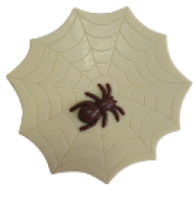 5902808134640 |  | Czekolada biała
 |  |  | Czekolada deserowa

Czaszki - Figurki z czekolady białej, 65 g | 5902808137191 |  | Czekolada biała

Czaszki - Figurki z czekolady mlecznej oraz białej czekolady mix, flowpack 65 g | 5902808137740 |  | Czekolada biała
 |  |  | Czekolada Mleczna

BN
Mikołaj - Lizak z czekolady mlecznej, dekorowany, 25 g | 5902808139331 | 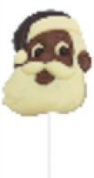 | Czekolada biała
 |  |  | Czekolada mleczna
 |  |  | Czekolada deserowa
 |  |  | Patyczki do lizaków

Choinka - Lizak z czekolady mlecznej, dekorowany, 25 g | 5902808138723 |  | Czekolada biała
 |  |  | Czekolada mleczna
 |  |  | Patyczki do lizaków

Bałwanek - Lizak z białej czekolady, dekorowany, 25 g | 5902808137825 |  | Czekolada biała
 |  |  | Czekolada mleczna
 |  |  | Czekolada deserowa
 |  |  | Patyczki do lizaków
 |  |  | Barwnik E160c

Renifer - Lizak z czekolady mlecznej, dekorowany, 25 g | 5902808133049 |  | Czekolada biała
 |  |  | Czekolada mleczna
 |  |  | Czekolada deserowa
 |  |  | Patyczki do lizaków

Gwiazdka - Lizak z czekolady mlecznej, dekorowany, 25 g |  5902808133063 |  | Czekolada biała
 |  |  | Czekolada mleczna
 |  |  | Patyczki do lizaków

Renifer z szalikiem - Lizak z czekolady mlecznej, dekorowany, 20 g | 5907244102062 |  | Czekolada biała
 |  |  | Czekolada mleczna
 |  |  | Czekolada deserowa
 |  |  | Patyczki do lizaków

Pingwinek - Lizak z czekolady mlecznej, dekorowany, 20 g | 5907244102048 |  | Czekolada biała
 |  |  | Czekolada mleczna
 |  |  | Czekolada deserow
 |  |  | Patyczki do lizaków

Choinka - Lizak pralina z czekolady mlecznej z nadzieniem o smaku mlecznym, 25 g | 5902808139720 |  | Czekolada mleczna
 |  |  | Nadzienie o smaku mlecznym
 |  |  | Patyczki do lizaków

 |  |  | Czekolada mleczna
 |  |  | Nadzienie o smaku mlecznym
 |  |  | Patyczki do lizaków

 |  |  | Czekolada mleczna
 |  |  | Nadzienie o smaku mlecznym
 |  |  | Patyczki do lizaków

Gwiazdka - Lizak pralina z czekolady mlecznej z nadzieniem o smaku mlecznym, 25 g | 5902808139669 |  | Czekolada mleczna
 |  |  | Nadzienie o smaku mlecznym
 |  |  | Patyczki do lizaków

Aniołej - Figurka z białej czekolady, flowpack, 40 g | 5902808131045 |  | Czekolada biała

Mikołaj na saniach - Figurka z czekolady mlecznej, dekorowana, flowpack, 50 g | 5902808133087 |  | Czekolada biała
 |  |  | Czekolada mleczna
 |  |  | Barwnik E120
 |  |  | Barwnik E160c

Mikołaj - Figurka z czekolady mlecznej, dekorowana, flowpack, 60 g | 5902808131670 |  | Czekolada biała
 |  |  | Czekolada mleczna
 |  |  | Barwnik E120
 |  |  | Barwnik E160c

Pingwin - Figurka z czekolady mlecznej, dekorowana, flowpack, 75 g | 5902808132523 |  | Czekolada biała
 |  |  | Czekolada mleczna
 |  |  | Barwnik E160c
 |  |  | Barwnik E100

Miś Świąteczny - Figurka z czekolady mlecznej, dekorowana, flowpack, 80 g | 5902808133483 |  | Czekolada biała
 |  |  | Czekolada mleczna
 |  |  | Czekolada deserowa

Bałwanek - Figurka z białej czekolady, dekorowana, flowpack, 80 g | 5902808133469 |  | Czekolada biała
 |  |  | Czekolada deserowa
 |  |  | Barwnik E120
 |  |  | Barwnik E160c

Renifer Rudolf - Figurka z czekolady mlecznej, dekorowana, flowpack, 90 g | 5902808133100 |  | Czekolada biała
 |  |  | Czekolada deserowa
 |  |  | Czekolada mleczna
 |  |  | Barwnik E120
 |  |  | Barwnik E160c

Biskup - Figurka z czekolady mlecznej, dekorowana, flowpack, 125 g | 5902808133124 |  | Czekolada biała
 |  |  | Czekolada deserowa
 |  |  | Czekolada mleczna
 |  |  | Barwnik E120
 |  |  | Barwnik E160c

Choinka - Figurka z czekolady mlecznej, dekorowana, flowpack, 125 g | 5902808133513 |  | Czekolada biała
 |  |  | Czekolada mleczna

Mikołaj ze snowboardem - Figurka z czekolady mlecznej, dekorowana, ręcznie pakowana, 150 g | 5902808139256 |  | Czekolada biała
 |  |  | Czekolada mleczna
 |  |  | Czekolada deserowa

Mikołaj z prezentami - Figurka z czekolady mlecznej, dekorowana, ręcznie pakowana, 250 g | 5902808132530 |  | Czekolada biała
 |  |  | Czekolada mleczna
 |  |  | Czekolada deserowa

Hot Sticks - Czekolada mleczna z piankami marshmallows, 60 g | 5902808138709 |  | Pianki
 |  |  | Czekolada mleczna

Hot Ball - Figurka z czekolady mlecznej wypełniona piankami marshmallows, 30 g | 5902808131120 |  | Pianki
 |  |  | Czekolada mleczna

Czekoladowa Kula - Figurka z czekolady mlecznej wypełniona piankami marshmallows, 30 g | 5904844583246 |  | Pianki
 |  |  | Czekolada mleczna

Zimowa Pizza - Figurka z czekolady mlecznej z kolorowymi drażetkami i piankami marshmallows, 105 g | 5902808138952 |  | Drażetki z czekolady
 |  |  | Czekolada deserowa
 |  |  | Pianki
 |  |  | Tacka pod pizze z czekolady

